算出シート
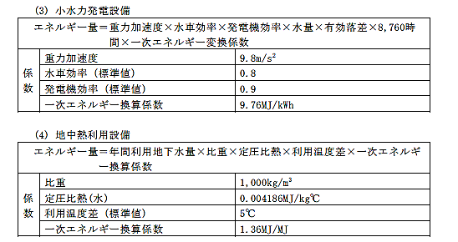
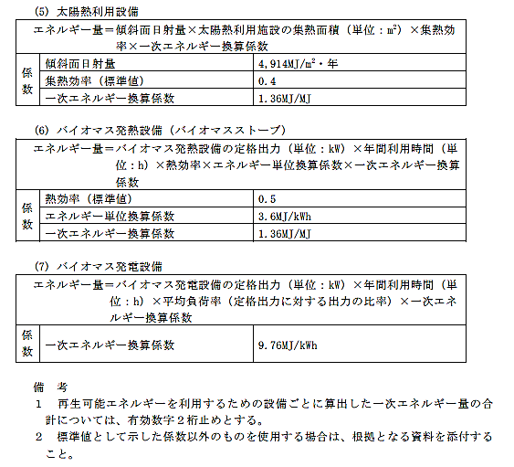
年間想定発電量 算出シート

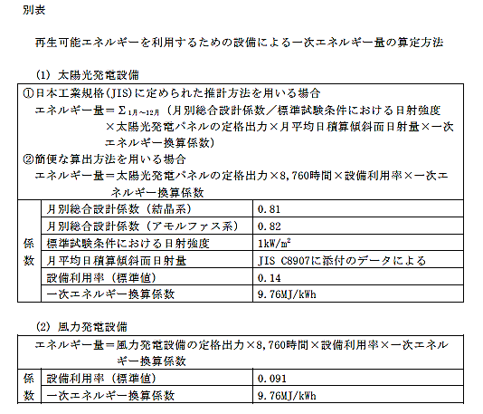 ◆シート①もしくはシート②のいずれかにより算出してください。 ※黄色セルのみ入力してください。 ※算出方法にあたっては、京都府再生可能エネルギーの導入等の促進に関する指針 別表（以下、参照）を準用しています。

